文言・デザイン方針一覧
■依頼事項（各行様）
・貴行展開に向け、各画面毎に貴行側にご検討いただきたい画面文言・画像、機能がございます。
G列に検討事項を画面毎に記載しておりますのでH列にご回答の記入をお願いいたします。
・対象は、I列(各行Biz)J列(各行Sys)に「〇」がついております箇所となります。

■依頼事項（iBank様）
・貴行展開に向け、各画面毎に御社側にてご検討いただきたい画面文言・画像、機能がございます。
G列に検討事項を画面毎に記載しておりますのでH列にご回答の記入をお願いいたします。
・対象は、K列(iBank)に「〇」がついております箇所となります。

# | 機能 | 画面名 | 画面概要 | 検討要否 | 画面スクリーンショット | 検討・確認していただきたい事項 | 回答欄 | 各行 |  | iBank | 回答希望日 | ステータス | 確認種別
 |  |  |  |  |  |  |  | Biz | Sys |  |  |  | 画像 | 文言 | URL | 機能性
1 | ログイン・認証 | スプラッシュ画面 | アプリ起動時にアイバクロゴを表示する。 | - |  | - |  | - | - | - | - |  |  |  |  |  | e
2 | ログイン・認証 | トップ画面 | ログイン前にiBankロゴを表示し、ログイン画面への遷移を誘導する。 | - |  | - |  | - | - | - | - |  |  |  |  |  | e
3 | ログイン・認証 | レクチャー画面 | iBankアプリの紹介・利用方法(収支管理・情報コンテンツ・ストックボックス・目的預金)を表示する。 | 〇 | 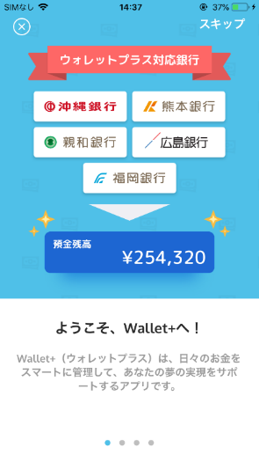 | 1. 銀行ロゴ画像をご連携ください。 ①アイコン⇒貴行 ②デザイン検討⇒iBank | 1. メールにて連携 | 〇 | - | 〇 | 2019-05-20 | 完了 | 〇 |  |  |  | e
4 | ログイン・認証 | ログイン画面 | ユーザID(メールアドレス)およびパスワードを入力し、iBankアプリへログインする。 | - |  | - |  | - | - | - | - |  |  |  |  |  | e
5 | ログイン・認証 | 新規アカウント登録画面 | iBankアカウントを新規登録する為の情報を入力し、登録用のメールを送信する。 | - |  | - |  | - | - | - | - |  |  |  |  |  | e
6 | ログイン・認証 | 認証コード入力画面 | ウォレットプラスに登録済のメールアドレス宛に送付された6桁の数字を入力し、認証を行う。 | - |  | - |  | - | - | - | - |  |  |  |  |  | e
7 | ログイン・認証 | パスワード設定画面 | iBankアカウントを新規登録する為のパスワードを入力する。 | - |  | - |  | - | - | - | - |  |  |  |  |  | e
8 | ログイン・認証 | パスコード設定紹介画面 | iBankアカウントを新規登録後のパスコード設定紹介画面 | (削除) |  | - |  | - | - | - | - |  |  |  |  |  | e
9 | ログイン・認証 | パスコード入力画面 | iBankアプリ専用のパスコード認証(4桁認証)でログインする。 | - |  | - |  | - | - | - | - |  |  |  |  |  | e
10 | ログイン・認証 | パスワード忘れ画面 | パスワードを忘れた場合にパスワード変更用のメールを送信する。 | - |  | - |  | - | - | - | - |  |  |  |  |  | e
11 | ログイン・認証 | ユーザID忘れ画面 | ユーザIDを忘れた場合に口座登録ユーザが本人認証を行う画面へ遷移する画面 | - |  | - |  | - | - | - | - |  |  |  |  |  | e
12 | ログイン・認証 | パスコード確認画面 | iBankアプリ専用のパスコード認証(4桁認証)でログインする。 | - |  | - |  | - | - | - | - |  |  |  |  |  | e
13 | ログイン・認証 | 総合普通口座登録紹介画面 | 収支管理機能および総合普通口座登録の紹介を行う。 | - |  | - |  | - | - | - | - |  |  |  |  |  | e
14 | ログイン・認証 | 銀行選択画面 | 口座登録時の銀行選択を行う | 〇 | 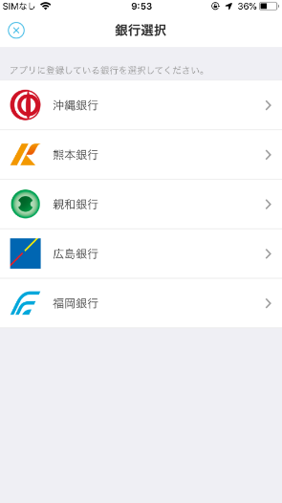 | 1. 貴行の銀行ロゴ画像をご連携ください。 ※銀行の並び順はあいうえお順になります。 | 1. メールにて連携 ※銀行ロゴのマークのみ | 〇 | - | - | 2019-05-20 | 完了 | 〇 |  |  |  | e
15 | ログイン・認証 | 口座開設銀行選択画面 | 普通口座を開設する銀行を選択する | 〇 |  | 1.同No14 2.口座開設が可能なサービス（アプリ、Web)のURLをご連携ください。 | 1.メールにて連携 ※銀行ロゴのマークのみ 2.<google play> https://play.google.com/store/apps/details?id=jp.co.juroku.kouzaapp <app store> https://itunes.apple.com/jp/app/%E5%8D%81%E5%85%AD%E9%8A%80%E8%A1%8C-%E5%8F%A3%E5%BA%A7%E9%96%8B%E8%A8%AD%E3%82%A2%E3%83%97%E3%83%AA/id1345693180?l=ja&ls=1&mt=8 | 〇 | - | - | 2019-05-20 | 完了 |  |  |  |  | e
16 | ログイン・認証 | 総合普通口座登録画面 | 収支管理機能で使用する総合普通口座情報を登録する。 | - (対象なし) |  | - |  | - | - | - | - |  |  |  |  |  | e
17 | ログイン・認証 | 勘定系認証画面 | 勘定系の認証を行う。(FFG3行) | - (対象なし) |  | - |  | - | - | - | - |  |  |  |  |  | e
18 | ログイン・認証 | 貯蓄口座登録紹介画面 | 目的預金機能および貯蓄口座開設の紹介を行う。 | - |  | - |  | - | - | - | - |  |  |  |  |  | e
19 | ログイン・認証 | 貯蓄口座開設開設画面① | ウォレットプラス専用の貯蓄口座を新規開設する。 本人の居住国を確認する。 | 〇 | 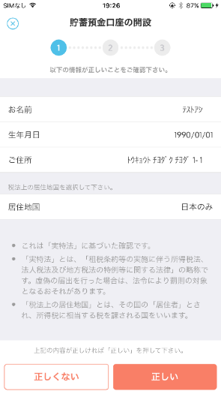 | 1. 注釈文言はFFGと同内容でよいかご確認ください。 現行文言は下記となります。 ----------------------- ・これは「実特法」に基づいた確認です。 ・「実特法」とは、「租税条約等の実施に伴う所得税法、法人税法及び地方税法の特例等に関する法律」の略称です。虚偽の届出を行った場合は、法令により罰則の対象となるおそれがあります。 ・「税法上の居住地国」とは、その国の「居住者」とされ、所得税に相当する税を課される国をいいます。 ----------------------- | 1. ・当行ホストチェックの仕様に基づき、本文言は不要。 ※ただし、本欄が空欄となることに伴い、顧客からの”見え方”が著しく悪くなる場合、何らかの対応が必要と考えます。 | 〇 | - | 〇 | 2019-05-20 | 完了 |  | 〇 |  |  | e
1
2
20 | ログイン・認証 | 貯蓄口座開設画面② | ウォレットプラス専用の貯蓄口座を新規開設する。 規約を確認しチェックボックスにチェックする。 | 〇 | 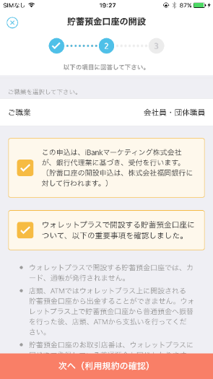 | 1. チェックボックス説明文言はFFGと同内容でよいかご確認ください。 ※銀行名は各行毎に変更されます。 （To:各行Biz担当者様） 2. 説明文言内に、銀行名が含まれています。説明文言の検討をお願いいたします。 （To:iBank様） | （6/11 追記） iBank提示内容通り。変更ありません。 | 〇 | - | 〇 | 2019-05-20 | 完了 |  | 〇 |  |  | e
21 | ログイン・認証 | 職業選択画面 | 貯蓄口座新規開設時に職業を複数選択する。 | 〇 | 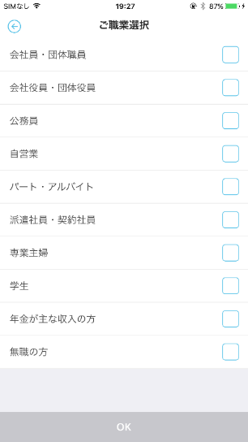 | 1. 職業一覧をご連携ください。 2. 職業は複数選択可否とするかご検討ください。 ※職業選択なしの場合、その旨ご回答ください。 | 1.職業選択不要 2.－ | - | 〇 | - | 2019-05-20 | 完了 |  | 〇 |  |  | e
22 | ログイン・認証 | 貯蓄口座開設画面③ | ウォレットプラス専用の貯蓄口座を新規開設する。 規約を確認し貯蓄預金口座を新規開設する。 | 〇 |  | 1. 貯蓄口座開設時の利用規約文言のご検討をお願いいたします。 | 1. 検討中。 別途回答致します。 | 〇 | - | - | 2019/5/20 2019/8/30 | 回答待ち |  | 〇 |  |  | e
23 | ログイン・認証 | 貯蓄口座開設不可画面 | 貯蓄口座開設不可時に不可理由を表示する。 | - (銀行名表示) | 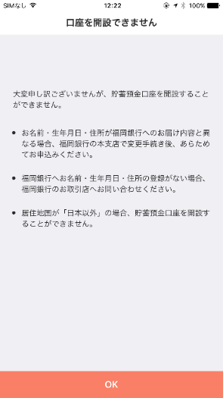 | ※各行共通の口座開設不可時の画面表示です。 銀行名のみ変更となります。 表示文言は以下 -------------------------- 大変申し訳ございませんが、貯蓄預金口座を開設することができません。 お名前・生年月日・住所が●●銀行へのお届け内容と異なる場合、●●銀行の本支店で変更手続き後、あらためてお申込みください。 居住地国が「日本以外」の場合、貯蓄預金口座を開設することができません。 -------------------------- |  | - | - | - | - |  |  | 〇 |  |  | e
24 | ログイン・認証 | アカウント認証画面 | iBankアカウントの本人認証を行う。 | - |  |  |  | - | - | - | - |  |  |  |  |  | e
25 | ログイン・認証 | 本人認証完了画面(Web) | 本人認証が完了した後の完了Web画面 | - |  |  |  | - | - | - | - |  |  |  |  |  | e
2
1
3
26 | ログイン・認証 | 本人認証後ブラウザ復帰画面 | 本人認証後のアプリ復帰画面 | 〇 | 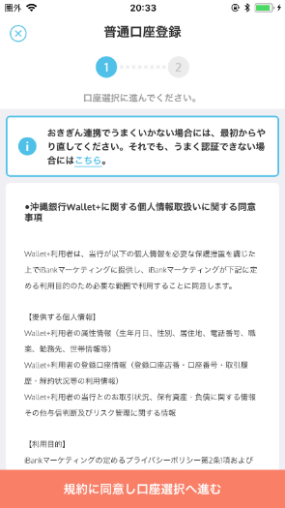 | 1. 認証名をご検討ください。 2. 認証失敗時問合せ先のURLをご連携ください。 3. 口座連携前同意事項の文言のご検討をお願いいたします。口座連携前同意事項が不要な場合、その旨ご回答ください。 | （6/11 追記） 1. おきぎん連携で ⇒ 認証が 2. 連絡先ＵＲＬ ⇒https://www.juroku.co.jp/sp/aboutus/contact.html 3. →(8月30日期限) | 〇 | 〇 | - | 2019/5/20 2019/8/30 | 回答待ち(3のみ) |  | 〇 | 〇 |  | e
27 | ログイン・認証 | 口座選択画面 | 代表口座選択画面 | 〇 | 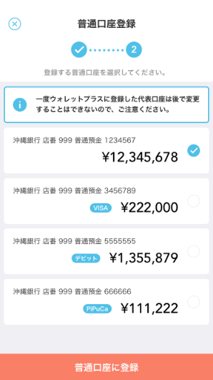 | 1. 表示する口座の種類をご検討ください。 (登録可能とする科目名) 2. 口座を一覧表示します。順序の定義をお願いいたします。(残高、付帯機能等) 3. 付帯機能は表示されますか。(デビット保有等) | 1. 普通口座のみ 2. 残高（降順） 3.不要 | 〇 | 〇 | - | 2019-05-20 | 完了 |  |  |  | 〇 | e
28 | ログイン・認証 | サブ口座登録画面(FFG3行、広島) | サブ口座を登録する画面 | - (対象なし) |  | - |  | - | - | - | - |  |  |  |  |  | e
29 | ログイン・認証 | サブ口座登録画面(名寄せ) | 名寄せされた口座一覧を表示。 ※既にメイン口座に登録された口座は表示しない。 | 〇 |  | 1. 赤枠内の文言の検討をお願いいたします。 ※南都・十六銀行様は「別の口座を登録」のボタン（赤枠点線）は表示されないため。 弊社からご提案させていただく素案といたしましては、 A.注意文言を削除する ⇒I-CIFにおいては全店舗の口座が紐づけ管理されており、ユーザーが希望する口座が表示されないことはない想定で作成しております。 B.注意文言を「登録を希望される口座が表示されていない場合はお近くのお取引店へお問い合わせください」へ変更する ⇒万が一I-CIFの紐づけから漏れいるケースがある場合を考慮しております。問い合わせ先には顧客第一義の観点から貴行お取引店と記載しております。 | (2019/6/28 回答受領) 案A「注意文言を削除する」方針と致します。 | - | - | 〇 | 2019-05-20 | 完了 |  |  |  | 〇 | e
30 | ログイン・認証 | サブ口座登録画面(ONBユーザ入力) | 自店名寄せされた口座以外の口座を登録する(ONB) | - (対象なし) |  | - |  | - | - | - | - |  |  |  |  |  | e
31 | ホーム | ホーム画面 | 収支管理情報および新着記事を表示する。 | - (銀行名表示) |  | - |  | - | - | - | - |  |  |  |  |  | e
2
1
3
32 | ホーム | 資産登録画面 | 普通預金口座に紐づいていない資産情報(貯蓄預金口座、サブ口座、THEO口座、ローン口座)の一覧を表示し、各資産情報の新規開設画面へと誘導する。 | 〇 | 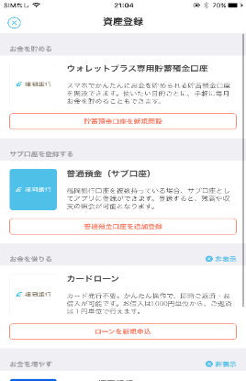 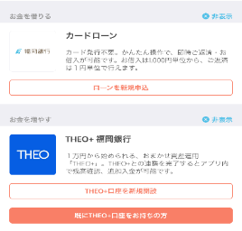 | 1. 貯蓄口座開設欄に表示するアイコンをご連携ください。（※文言は各行共通のため変更なし） 2. サブ口座登録欄に表示するアイコンをご連携ください。（※文言は各行共通のため変更なし。銀行名は銀行ごとに表示） 3.カードローン欄に表示する、アイコンをご連携ください。また、タイトル名称・カードローンの説明文言をご検討ください。 ※THEOについては、アイコン・文言ともに各行共通のため変更なしとなります。銀行名は銀行ごとに表示されます。 | 1. ①メールにて連携 ②(6/11追加） ※①と同様 [6/21ACN追記] ②サブ口座登録は他行同様銀行ロゴを反転したアイコンとすることで回答受領。 ③カードローン申込受付機能を実装しないため、非表示 ※カードローン申込受付機能を実装しないため、塞ぎ対応は可能でしょうか。 →塞ぎ対応とする。 ＜塞ぎ対応NGの場合の説明文言＞ ご登録の普通預金口座を返済用預金口座として、「ＡＴＭカードローン」をご契約 いただいているお客さまについて、かんたんな操作でお借入れ・ご返済が可能です。 | 〇 | - | - | 2019-05-20 | 完了 |  |  |  |  | e
2
1
2
33 | ポイント | ポイント交換画面 | ポイント(myCoin)の残高、直近の失効ポイント、および貯蓄口座または外部ポイントへ交換するメニューを表示する。 | 〇 |  | 1. 貴行の銀行ロゴ画像をご連携ください。 ※説明文言は各行共通となりますので変更なし。銀行名は銀行ごとに表示されます。 2. ポイント交換先として、画面に表示する交換先を下記の一覧からお選びください。 ■交換先 ・nimocaポイント ・Tポイント ・Pontaポイント ・dポイント ・JRキューポ ・MIポイント ※説明文言は変更できません。 4. ポイント換金のフローはFFGと同様でよいかご確認ください。(※個別、バッチ要件確認時に確認させていただきます） | 1.メールにて連携 2.以下のとおりとする。 ・Tポイント ・Pontaポイント ・dポイント ・MIポイント | 〇 | - | - | 2019-05-20 | 完了 | 〇 | 〇 |  | 〇 | e
34 | ポイント | ポイント履歴画面 | ポイント(myCoin)の獲得、利用、および失効の明細を一覧表示する。 | - |  | - |  | - | - | - | - |  |  |  |  |  | e
35 | ポイント | 交換用ID表示画面 | インバウンド交換用にmycoinIDを表示する(ポイント交換画面上にメッセージとして表示) | - |  | - |  | - | - | - | - |  |  |  |  |  | e
36 | ポイント | nimocaポイント認証画面 | ポイント交換画面でnimocaを選択した場合に、nimocaのポイント会員番号を入力する。 | - |  | - |  | - | - | - | - |  |  |  |  |  | e
37 | ポイント | 交換ポイント数入力画面 | 交換するポイント(iCoin)数を入力する。 | - |  | - |  | - | - | - | - |  |  |  |  |  | e
38 | ポイント | Pontaポイント認証画面 | ポイント交換画面でPontaを選択した場合に、Pontaの会員IDを入力する。 | - |  | - |  | - | - | - | - |  |  |  |  |  | e
39 | ポイント | Tポイント交換完了画面(Web) | Tポイントの本受付完了のメッセージを表示する。 | - |  | - |  | - | - | - | - |  |  |  |  |  | e
40 | ポイント | JRキューポ認証画面 | ポイント交換画面でJRキューポを選択した場合に、SUGOCAカードのIDを入力する。 | - |  | - |  | - | - | - | - |  |  |  |  |  | e
41 | ポイント | dポイント認証画面 | ポイント交換画面でdポイントを選択した場合に、dポイントのIDを入力する。 | - |  | - |  | - | - | - | - |  |  |  |  |  | e
42 | ポイント | MIポイント認証画面 | ポイント交換画面でMIポイントを選択した場合に、MIポイントのIDを入力する。(2019年6月リリース予定) | - |  | - |  | - | - | - | - |  |  |  |  |  | e
43 | ポイント | 失効予定ポイント確認画面 | 失効予定日ごとに失効予定のコイン数を表示する。 取得元(チャンネル)ごとに表示する要求はない。 | - |  | - |  | - | - | - | - |  |  |  |  |  | e
44 | クーポン | クーポン一覧画面 | 今だけのお得クーポンを一覧で表示する。 | - |  | - |  | - | - | - | - |  |  |  |  |  | e
45 | クーポン | myクーポン一覧画面 | myクーポンを一覧で表示する。 | - |  | - |  | - | - | - | - |  |  |  |  |  | e
46 | クーポン | 受付済クーポン一覧画面 | myクーポンの中の受付済クーポンを一覧で表示する。 | - |  | - |  | - | - | - | - |  |  |  |  |  | e
47 | クーポン | 未獲得クーポン一覧画面 | miniクーポンを一覧で表示する。 | - |  | - |  | - | - | - | - |  |  |  |  |  | e
48 | クーポン | miniクーポン一覧画面 | miniクーポンを一覧で表示する。 | - |  | - |  | - | - | - | - |  |  |  |  |  | e
49 | クーポン | お気に入りクーポン一覧画面 | miniクーポンとmyクーポンのお気に入りにチェックしたクーポンを一覧で表示する。 | - |  | - |  | - | - | - | - |  |  |  |  |  | e
50 | クーポン | クーポン詳細画面 | クーポン(チラシ)詳細内容を表示する。 | - |  | - |  | - | - | - | - |  |  |  |  |  | e
51 | クーポン | クーポン受付画面 | クーポンの利用受付が完了したことを表示する。 | - |  | - |  | - | - | - | - |  |  |  |  |  | e
52 | クーポン | クーポンマップ表示画面 | マップ上にクーポンを表示する。 | (削除) |  | - |  | - | - | - | - |  |  |  |  |  | e
53 | 情報コンテンツ | 情報コンテンツ一覧画面 | 記事を一覧で表示する。 | - |  | - |  | - | - | - | - |  |  |  |  |  | e
54 | 情報コンテンツ | 情報コンテンツ検索画面 | 条件を指定して記事を検索する。 | - |  | - |  | - | - | - | - |  |  |  |  |  | e
55 | 情報コンテンツ | 記事詳細画面 | 記事の詳細情報を表示する。 | - |  | - |  | - | - | - | - |  |  |  |  |  | e
56 | 情報コンテンツ | 情報コンテンツ検索結果一覧画面 | 記事の検索結果を一覧で表示する。 | - |  | - |  | - | - | - | - |  |  |  |  |  | e
57 | 情報コンテンツ | 情報コンテンツマップ表示画面 | 記事をマップ上に表示する。 | - |  | - |  | - | - | - | - |  |  |  |  |  | e
58 | 情報コンテンツ | 距離選択画面 | 検索条件として、現在地からの距離を指定する。 | - |  | - |  | - | - | - | - |  |  |  |  |  | e
59 | 情報コンテンツ | エリア選択画面 | 検索条件として、エリアを指定する。 | 〇 | 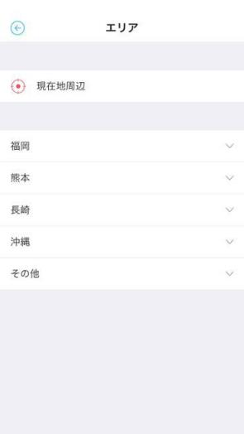 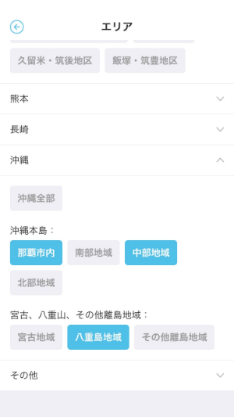 | 1. エリアの検索を行う際に使用する、貴行の展開地域のエリア区分を、大エリア・小エリアともにご検討ください。 ※大・小エリアのデータ構造は変更できません。 (例：中エリアを追加することは不可) | (6/11追記） ・岐阜県 ⇒ 美濃、飛騨 ・愛知県 ⇒ 尾張、三河 | 〇 | - | - | 2019-05-20 | 完了 |  | 〇 |  |  | e
60 | お気に入り | お気に入りボックス画面 | ユーザがお気に入りした情報コンテンツ(記事・広告(スポット))をカテゴライズしてボード表示、あるいは一覧表示する。 | - |  | - |  | - | - | - | - |  |  |  |  |  | e
61 | お気に入り | お気に入りボックス履歴画面 | ユーザがお気に入りした情報コンテンツ(記事・広告(スポット))の履歴を表示する。 | - |  | - |  | - | - | - | - |  |  |  |  |  | e
62 | お気に入り | お気に入りボックス実現方法選択画面 | お気に入りボックスのカテゴリに対して貯蓄する場合に、目的預金の利用を促すお知らせを表示する。 | - |  | - |  | - | - | - | - |  |  |  |  |  | e
63 | お気に入り | お気に入りボックス詳細画面 | お気に入りボックスでカテゴライズされた情報コンテンツ(記事・広告(スポット))、およびお気に入りボックスに紐づく情報コンテンツ(記事、広告(スポット))を一覧で表示する。 | - |  | - |  | - | - | - | - |  |  |  |  |  | e
64 | お気に入り | 関連商品一覧画面 | お気に入りボックスに紐づく広告(スポット)を一覧で表示する。 | - |  | - |  | - | - | - | - |  |  |  |  |  | e
65 | 目的預金 | 目的預金画面 | 貯蓄口座の残高、および目的預金毎の割り当て金額をスライダー表示する。 | - |  | - |  | - | - | - | - |  |  |  |  |  | e
66 | 目的預金 | 振替実行画面 | 振替元、振替先および振替金額を指定し、振替を行う。振替元、振替先はボタンで切り替える。 | - |  | - |  | - | - | - | - |  |  |  |  |  | e
67 | 目的預金 | 目的預金作成画面① | 目的預金を作成する。カテゴリを選択する。 | - |  | - |  | - | - | - | - |  |  |  |  |  | e
68 | 目的預金 | 目的預金作成画面② | 目的預金を作成する。目的預金名、写真、メモを設定する。 | - |  | - |  | - | - | - | - |  |  |  |  |  | e
69 | 目的預金 | 目的預金作成画面③ | 目的預金を作成する。目標金額、月々の預金額、入金予定日を設定する。 | - |  | - |  | - | - | - | - |  |  |  |  |  | e
70 | 目的預金 | 目的設定画面 | 作成する目的預金の目的を一覧から選択する。 | - |  | - |  | - | - | - | - |  |  |  |  |  | e
71 | 目的預金 | ストックボックス選択画面 | 作成する目的預金の目的をストックボックスから選択する。 | - |  | - |  | - | - | - | - |  |  |  |  |  | e
72 | 目的預金 | 目的預金詳細画面 | 目的預金の詳細ならびに達成度を表示する。 | - |  | - |  | - | - | - | - |  |  |  |  |  | e
73 | 目的預金 | 目的預金編集画面 | 目的預金の詳細を表示し編集する。 | - |  | - |  | - | - | - | - |  |  |  |  |  | e
74 | 目的預金 | 貯蓄口座入出金明細一覧画面 | 前月、当月の貯蓄口座の入出金明細を表示する。 | - |  | - |  | - | - | - | - |  |  |  |  |  | e
75 | 目的預金 | 目的預金並び替え画面 | 目的預金の並び替えを行う。 | - |  | - |  | - | - | - | - |  |  |  |  |  | e
76 | 目的預金 | 目的預金削除画面 | 目的預金の削除を行う | - |  | - |  | - | - | - | - |  |  |  |  |  | e
77 | 目的預金 | カードローン紹介画面 | 目的預金不足金額に応じて、カードローン紹介を行う。目的預金画面の「今すぐかなえる」ボタン押下で表示される | - | - | - |  | - | - | - | - |  |  |  |  |  | e
78 | お財布 | お財布画面 | 当月分の収支金額、収支棒グラフ、および適用カテゴリ毎の収支金額を表示する。 | 〇 | 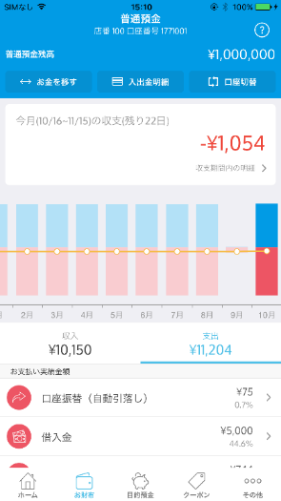 | 1.貴行側の摘要情報と、お財布画面に表示するカテゴリ、入出金明細情報のマッピングをお願いいたします。(収入、支出ともに） 「摘要コードマッピング」シートを更新ください。 | 別途回答済み | 〇 | 〇 | - | 2019-05-20 | 完了 |  | 〇 |  |  | e
79 | お財布 | 入出金明細一覧画面 | 当月分の総合普通口座における入出金明細を表示する。 | 〇 | 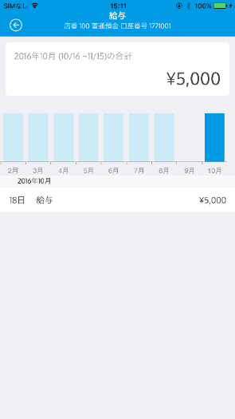 | 1. 入出金明細の表示上限件数をご検討ください。 2. 入出金明細の表示順の検討【(日付(降順)、取引明細番号(降順)】をお願いします。 ※上限件数について、他行様は1000件とされています。 ホストの取得可能上限によって表示可能上限があるかと存じますので、ホスト仕様についてもご確認の上、上限件数の検討をお願いいたします。 | 1. 2.(6/11追記） (日付(降順)、取引明細番号(降順) | 〇 | 〇 | - | 2019-05-20 | 完了 |  | 〇 |  | 〇 | e
80 | お財布 | 摘要カテゴリ毎明細一覧画面 | 当月分の摘要カテゴリにおける入出金明細を表示する。 | - |  | 同#79 |  | 〇 | 〇 | 〇 | 2019-05-20 |  |  |  |  |  | e
81 | お財布 | 摘要カテゴリ毎明細一覧画面(クレジット) | 当月分の摘要カテゴリにおける入出金明細を表示する。(クレジット) | 〇 | 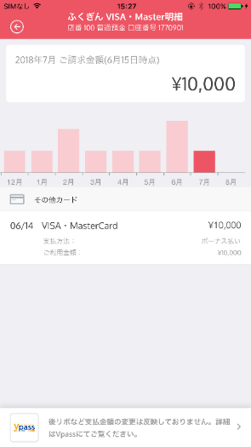 | ※本確認事項につきまして、クレジットカード要件定義の進め方が決定しましたら改めてご依頼いたしますのでその際にご回答お願いいたします。 1. クレジットカード名をご提示ください。 2. カードディバイダ名をご提示ください。 ※カード種類をグルーピングして、ディバイダ―を分けることができます。 3. クレジットカード会員サイトへのURLをご連携ください。(myJCB/Vpass） |  | 〇 | 〇 | - | 2019-05-20 |  |  | 〇 | 〇 |  | e
82 | THEO | THEO連携画面 | THEOのID(メールアドレス)およびパスワードを入力し、THEO情報をiBankアプリに紐づける。 | - (銀行名表示) |  | ※銀行名の変更のみ。 本画面の文言は各行共通のため変更なし |  | - | - | - | - |  |  |  |  |  | e
83 | THEO | THEO詳細画面 | 普通預金口座に紐づくTHEO口座情報およびポートフォリオ情報を表示する。 | - |  | - |  | - | - | - | - |  |  |  |  |  | e
84 | THEO | 入金画面 | 入金する金額を表示する。 | - |  | - |  | - | - | - | - |  |  |  |  |  | e
2
1
85 | THEO | 送金先確認画面 | 入金前に最終確認を行う。 | 〇 | 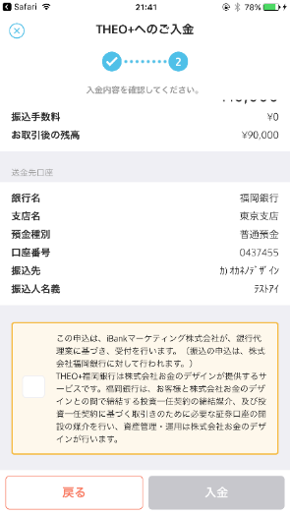 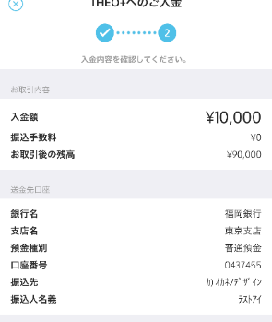 | 1. THEO+専用の送金先口座情報をご連携ください。（To各行Biz担当者様） ■ご連携いただきたい項目 ・銀行名 ・支店名 ・預金種別 ・口座番号 ・振込先 2. チェックボックス文言は各行共通なります。現行文言は下記となりますが、変更が必要な場合はiBank社Biz側とご調整の上、文言検討をお願いいたします。（To各行Biz担当者様、iBank様） ----------------------- この申込は、iBankマーケティング株式会社が、銀行代理業に基づき、受付を行います。（振込の申込は、株式会社●●銀行に対して行われます。） THEO+●●銀行は株式会社お金のデザインが提供するロボアドバイザーによる投資一任運用サービスです。●●銀行はお客様と株式会社お金のデザインとの間で締結する投資一任契約の締結媒介、および投資一任契約に基づく取引きのために必要な証券口座の開設の媒介を行い、資産管理・運用は株式会社お金のデザインが行います。 ----------------------- | １． 送金口座情報 ・銀行名 十六銀行 ・支店名 東京支店 ・預金種別 普通預金 ・口座番号 ・振込先 カ）オカネノデザイン ※口座番号は口座開設終了後に別途連携 ２． チェックボックス文言 変更不要です（現状で可）。 | 〇 | - | 〇 | 2019/5/20 2019/9/30 | 回答待ち |  | 〇 |  |  | e
86 | THEO | THEO入出金明細画面 | 普通口座に紐づくTHEO口座の入出金明細を表示する。 | - |  | - |  | - | - | - | - |  |  |  |  |  | e
87 | THEO | 本人認証画面 | 入金前にアカウント認証(ID・PW/パスコード/TouchID/FaceID)を行う。 | - |  | - |  | - | - | - | - |  |  |  |  |  | e
2
2
1
88 | ローン | カードローン詳細画面 | カードローンの詳細情報を表示する | 〇 | 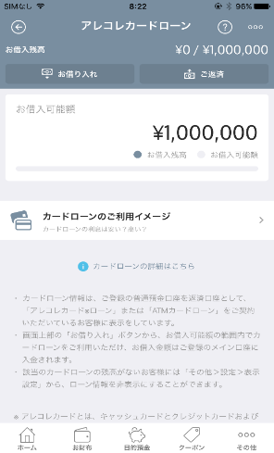 | 1. iBank社HPの利用規約ページのURLをご連携ください。(ToiBank） 2. カードローン注意文言(画面中部欄)のご検討をお願いいたします。(To各行Biz担当者様) 例)FFGの場合 ----------------------- [画面中部赤枠] ・カードローン情報は、ご登録の普通預金口座を返済口座として、「アレコレカード※ローン」または「ATMカードローン」をご契約いただいているお客様に表示をしています。 ----------------------- 3. カードローン注意文言(画面下部赤枠欄)のご検討をお願いいたします。(To各行Biz担当者様) 例)FFGの場合 ----------------------- [画面下部赤枠] ※アレコレカードとは、キャッシュカードとクレジットカードおよびローンカードの３機能を1枚のカードでご利用いただける商品です。 ----------------------- | 2. 【画面中部赤枠】 カードローン情報は、ご登録の普通預金口座を返済用預金口座として、「ＡＴＭ カードローン」をご契約いただいているお客さまに表示しています。 【画面表示下部】 表示なし | 〇 | - | 〇 | 2019-05-20 | 完了 |  | 〇 | 〇 |  | e
89 | ローン | カードローン利用イメージ画面 | カードローン利用イメージを表示する | 〇 |  | 1. 各行の利率を反映した画像をご連携ください。 | 各行で同様レイアウトとしてiBank側でレイアウト決定 | - | - | 〇 | 2019-05-20 | 完了 | 〇 |  |  |  | e
90 | ローン | 借入金額入力画面 | 借り入れる金額を入力する | - |  | - |  | - | - | - | - |  |  |  |  |  | e
1
2
91 | ローン | 借入最終確認画面 | 借入実行前に最終確認を行う | 〇 | 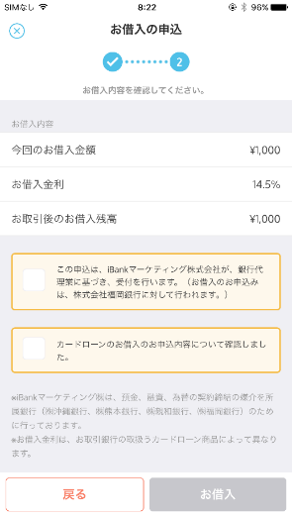 | 1. カードローンの利率をご連携ください。 (To各行Biz,Sys） 2. 文言の変更要否を確認ください。 (ToiBank） ※銀行名は各行毎に変更されます。 | 1. 14.5% | 〇 | 〇 | 〇 | 2019-05-20 | 完了 |  | 〇 |  |  | e
92 | ローン | 返済金額入力画面 | 返済する金額を入力する | 〇 | 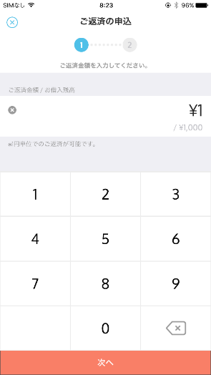 | 1. 返済金額単位をご検討ください。 | 1. １円単位 | 〇 | - | - | 2019-05-20 | 完了 |  |  |  |  | e
93 | ローン | 返済最終確認画面 | 返済実行前に最終確認を行う | 〇 | 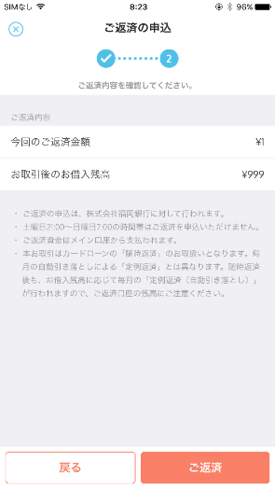 | 1. 返済時間帯の記載変更が必要な認識ですので、注意文言をご検討ください。 他行の例 --------------------------- ・ご返済のお申込みは、株式会社●●銀行に対して行われます。 ・土曜日21:00～日曜日7:00の時間帯はご返済をお申込みいただけません。 ・ご返済資金はWallet+にご登録の普通預金口座（メイン口座）から支払われます。 ・本お取引はカードローンの「臨時返済」のお取扱いとなります。毎月の自動引き落としによる「定期返済」とは異なります。臨時返済後も、お借入残高に応じて毎月の「定例返済（自動引き落とし）」が行われますので、ご返済口座の残高にご注意ください。 | 1. ・ご返済のお申込みは、株式会社十六銀行に対して行われます。 ・ご返済のお申込みは、月～金の8:00～18:00（祝日および12/31～1/3を除く）でのお取扱いとなります。 ・ご返済資金はWallet+にご登録の普通預金口座（メイン口座）から支払われます。 ・本お取引はカードローンの「任意返済」のお取扱いとなります。毎月の自動引き落としによる「約定返済」とは異なります。任意返済後も、お借入残高に応じて毎月の「約定返済（自動引き落とし）」が行われますので、ご返済用預金口座の残高にご注意ください。 | 〇 | - | - | 2019-05-20 | 完了 |  | 〇 |  |  | e
94 | ローン | ローン商品ご案内画面 | カードローンの商品内容を表示する。(FFG3行のみ) | - (対象なし) |  | - |  | - | - | - | - |  |  |  |  |  | e
95 | ローン | 必要事項記入画面 | カードローン申込時に必須となるユーザ情報を入力する。(FFG3行のみ) | - (対象なし) |  | - |  | - | - | - | - |  |  |  |  |  | e
96 | ローン | 申込内容確認画面 | カードローン申込ユーザのユーザ情報およびカードローン規約を表示する。(FFG3行のみ) | - (対象なし) |  | - |  | - | - | - | - |  |  |  |  |  | e
97 | ローン | 銀行暗唱番号入力画面 | カードローン登録の申込を行う際の本人確認に用いる。(FFG3行のみ) | - (対象なし) |  | - |  | - | - | - | - |  |  |  |  |  | e
98 | ローン | カードローンのご案内画面 | カードローン未登録ユーザに対し商品説明を表示する。 | 〇 | 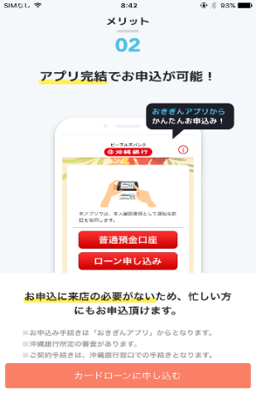 | 1. カードローンご案内画面の有無をご検討ください。 以下、カードローンのご案内画面を実装する場合の確認事項 2. カードローンご案内画面の画像をご連携ください。 3. 遷移先URLをご連携ください。 | 1. なし 2．ー 3．ー | 〇 | - | △ | 2019-05-13 | 完了 | 〇 |  | 〇 |  | e
99 | ランチャー | ランチャー画面 | ランチャー画面を表示する | 〇 |  | 1. ランチャー画面において、銀行別のサービスを表示することができます。 どのようなサービスを表示するかご検討ください。（To各行Biz） ■ご連携いただきたい項目 ・サービス名 ・連携サービスの形式(アプリ、Web) ・遷移先URL ※なお、androidはWebページへの遷移のみの仕様となっております。 2. 各サービスに使用するアイコンのマッピングをご検討ください。 （ToiBank） | （6/11 追記） ① ダイレクトバンキング ② カードローン ③ じゅうろくＪＣＢデビット ④ ＴＨＥＯ＋十六銀行 ⑤ Origami Pay ⑥ Bank Pay ※⑤・⑥については、未定 [2019/6/21十六銀行様より連携] サービス名/サービス概要 以下、変更させていただけないでしょうか？ （１）カードローンをカードローンＱ-ＬＯＡＮとする （２）サービスの並び準を以下に変更 ①ダイレクトバンキング ②じゅうろくＪＣＢデビット ③ＴＨＥＯ＋十六銀行 ④カードローンＱ-ＬＯＡＮ ダイレクトバンキング： 2019年9月にリニューアル予定であり、現時点でＵＲＬ未作成である ことから、提出時期は別途相談させていただけますでしょうか？ (2019/6/21 iBank回答) ⇒サービス名の変更 サービス名および表示順に変更について承知しました。 ⑤、⑥については対応方針は6/28までにご回答ください。 他のメニューについてURLが未回答のものは7/26までに回答ください。(THEOは9月末) (2019/6/28 十六銀行様回答) バンクペイ⇒非掲載（来年以降に掲載する） オリガミペイ⇒掲載（URLについては7月中を目途に連携できるよう調整する） | 〇 | - | 〇 | 2019/5/20 2019/7/26 | 要確認 (要件まとめPPTランチャーセクション) | 〇 | 〇 | 〇 |  | e
100 | ランチャー | お知らせ一覧画面 | システムメンテナンス等のお知らせを一覧で表示する。 | - |  | - |  | - | - | - | - |  |  |  |  |  | e
101 | ランチャー | お知らせ詳細画面 | お知らせの詳細情報を表示する。 | - |  | - |  | - | - | - | - |  |  |  |  |  | e
102 | ランチャー | 設定画面 | 各種設定メニューを表示する。 | - |  | - |  | - | - | - | - |  |  |  |  |  | e
103 | ランチャー | パスコード設定画面 | パスコードログインの利用設定を行う。 | - |  | - |  | - | - | - | - |  |  |  |  |  | e
104 | ランチャー | パスコード入力画面 | パスコードの設定を行う。 | - |  | - |  | - | - | - | - |  |  |  |  |  | e
105 | ランチャー | パスコード確認画面 | 設定したパスワードを再入力(確認)する。 | - |  | - |  | - | - | - | - |  |  |  |  |  | e
106 | ランチャー | 通知設定画面 | 各種通知(収支結果・目標達成・預金リマインド)の表示設定を行う。 | - |  | - |  | - | - | - | - |  |  |  |  |  | e
107 | ランチャー | お知らせメール設定画面 | 各種お知らせメール(ウイルス注意喚起・システム運用に関するお知らせ・キャンペーンのお知らせ・あなたへのおすすめ)の受信設定を行う。 | - |  | - |  | - | - | - | - |  |  |  |  |  | e
108 | ランチャー | 収支集計期間起点日紹介画面 | 収支管理における集計期間の起点日設定を紹介する。 | - |  | - |  | - | - | - | - |  |  |  |  |  | e
109 | ランチャー | 収支結果の基準日設定画面 | 収支管理における集計期間の起点日を設定する。 | - |  | - |  | - | - | - | - |  |  |  |  |  | e
110 | ランチャー | 表示設定画面 | 表示設定メニューを表示する。 | - |  | - |  | - | - | - | - |  |  |  |  |  | e
111 | ランチャー | サービス連携設定画面 | Wallet+とTHEOの連携を設定する。 | - |  | - |  | - | - | - | - |  |  |  |  |  | e
112 | ランチャー | アカウント情報確認画面 | ログインユーザのユーザID(メールアドレス)、属性情報およびパスワードを確認する。 | - |  | - |  | - | - | - | - |  |  |  |  |  | e
113 | ランチャー | アカウント情報変更画面 | ログインユーザの情報変更メニューを表示する。 | - |  | - |  | - | - | - | - |  |  |  |  |  | e
114 | ランチャー | メールアドレス変更画面 | ユーザID(メールアドレス)の変更を行う。 | - |  | - |  | - | - | - | - |  |  |  |  |  | e
115 | ランチャー | パスワード変更画面 | パスワードを変更する。 | - |  | - |  | - | - | - | - |  |  |  |  |  | e
116 | ランチャー | 属性情報変更画面 | ログインユーザの属性情報を変更する。 | - |  | - |  | - | - | - | - |  |  |  |  |  | e
117 | ランチャー | サイドメニュー画面 | サイドメニューを表示する。 | - |  |  |  | - | - | - | - |  |  |  |  |  | e
118 | ランチャー | 前回ログイン履歴画面 | ユーザの直近のログイン日時を表示する。 | - | - | - |  | - | - | - | - |  |  |  |  |  | e
119 | ランチャー | 退会確認画面 | iBankアカウント退会の最終確認を行う。 | 〇 |  | 1. 退会確認時の文言について、自動化対応の必要有無をご検討ください。 |  | - | - | 〇 | 2019-05-20 |  |  | 〇 |  | 〇 | e
120 | ランチャー | 退会画面 | iBankアカウントを削除し、iBankから退会を行う。 | - | - | - |  | - | - | - | - |  |  |  |  |  | e
121 | ランチャー | FAQ画面 | よくあるお問い合わせを表示する。 | - (iBankHP変更) |  | 1. 各行追加に伴い、「よくあるお問合せ」のiBankHPの変更が必要な場合はご対応をお願いいたします。 |  | - | - | 〇 | 2019-05-20 |  |  | 〇 |  |  | e
122 | ランチャー | 利用規約とポリシー画面 | iBankアプリの利用規約およびポリシーを表示する。 | 〇 |  | 1. 各行追加に伴い、利用規約、プライバシーポリシーの文言をご検討ください。 |  | - | - | 〇 | 2019-05-20 |  |  | 〇 |  |  | e
123 | ランチャー | お問い合わせ画面 | iBankアプリに関する問合せを行う。 | - (銀行名表示) |  | - |  | - | - | 〇 | 2019-05-20 |  |  |  |  |  | e
124 | ランチャー | バージョン確認画面 | iBankアプリのバージョンを確認する。 | - | - | - |  | - | - | - | - |  |  |  |  |  | e
125 | 通知・メール | 今月の収支結果画面 | 前月の収支結果のポップアップ通知 | - | - | - |  | - | - | - | - |  |  |  |  |  | e
126 | 通知・メール | 預金目標達成画面 | 目的預金の目標達成時に表示されるポップアップ通知 | - | - | - |  | - | - | - | - |  |  |  |  |  | e
127 | 通知・メール | ポイントキャッシュバック 完了通知画面 | ポイント(myCoin)のキャッシュバック完了通知を表示する。 | - | - | - |  | - | - | - | - |  |  |  |  |  | e
128 | 通知・メール | パスワード定期変更画面 | ユーザに定期的にパスワード変更を促すメッセージを表示する。 | - | - | - |  | - | - | - | - |  |  |  |  |  | e
129 | 通知・メール | ポイントキャッシュバック 獲得通知画面 | ポイント(myCoin)のキャッシュバック獲得通知を表示する。 | - | - | - |  | - | - | - | - |  |  |  |  |  | e
130 | 通知・メール | 有効期限切れポイント通知画面 | ホーム画面表示時、失効予定のポイント数を表示する。 | - | - | - |  | - | - | - | - |  |  |  |  |  | e
131 | 通知・メール | アウトバウンド交換結果通知画面 | アウトバウンド交換の交換結果を表示する。失敗した際はエラーコードおよび外部サイトへの導線を表示する。 | - | - | - |  | - | - | - | - |  |  |  |  |  | e
132 | 通知・メール | THEO連携エラー通知画面 | ホーム画面表示時、THEOが解約あるいはTHEO認証トークンが期限切れの際に表示する。 | - | - | - |  | - | - | - | - |  |  |  |  |  | e
133 | 通知・メール | 目的預金振替通知画面 | 目的預金作成時に設定するリマインドの到来日に、普通預金から目的預金への預金を促す通知を表示する。 | - | - | - |  | - | - | - | - |  |  |  |  |  | e
134 | 通知・メール | 目的預金振替実行画面 | 振替先の目的預金を指定し、振替を行う。 | - | - | - |  | - | - | - | - |  |  |  |  |  | e
135 | 通知・メール | 残高不足予測通知画面 | 残高不足予測の通知を表示する | - | - | - |  | - | - | - | - |  |  |  |  |  | e
136 | 通知・メール | 借入金額選択画面 | 残高不足予測通知から、借入金額を選択する | - | - | - |  | - | - | - | - |  |  |  |  |  | e
137 | 通知・メール | クーポン獲得通知画面 | クーポン獲得時に表示されるポップアップ通知 | - | - | - |  | - | - | - | - |  |  |  |  |  | e
138 | 通知・メール | 諸通知画面 | 管理Web画面から登録される諸通知(ウィルス注意喚起、システム運用、マーケティング等)を表示する。 | - | - | - |  | - | - | - | - |  |  |  |  |  | e
139 | 通知・メール | アプリ退避時画面 | アプリをバックグラウンドに退避させる際に表示される画面。スプラッシュ画面と同様にアイバク君が表示される | - | - | - |  | - | - | - | - |  |  |  |  |  | e
140 | 通知・メール | ローンのご紹介のお知らせ | ローン未登録ユーザに対しローン紹介内容を表示する。 | - | - | - |  | - | - | - | - |  |  |  |  |  | e
141 | 通知・メール | ガイド(口座情報説明)画面 | 口座情報説明のチュートリアル画面を表示する | - | - | - |  | - | - | - | - |  |  |  |  |  | e
142 | 通知・メール | ガイド(コンテンツ説明)画面 | コンテンツ説明のチュートリアル画面を表示する | - | - | - |  | - | - | - | - |  |  |  |  |  | e
143 | 通知・メール | ガイド(お財布)画面 | お財布のチュートリアル画面を表示する | - | - | - |  | - | - | - | - |  |  |  |  |  | e
144 | 通知・メール | ガイド(目的預金説明)画面 | 目的預金のチュートリアル画面を表示する | - | - | - |  | - | - | - | - |  |  |  |  |  | e
145 | 通知・メール | ガイド(目的預金の貯め方説明)画面 | 目的預金の貯め方の説明のチュートリアル画面を表示する | - | - | - |  | - | - | - | - |  |  |  |  |  | e
146 | 通知・メール | ガイド(クーポン説明)画面 | クーポンの説明のチュートリアル画面を表示する | - | - | - |  | - | - | - | - |  |  |  |  |  | e
147 | 通知・メール | ガイド(クーポン説明)シェード画面 | クーポンの説明のシェード画面を表示する | - | - | - |  | - | - | - | - |  |  |  |  |  | e
148 | 通知・メール | ガイド(ポイント説明)画面 | ポイントのチュートリアル画面を表示する。デザインに変更あり。 | - | - | - |  | - | - | - | - |  |  |  |  |  | e
149 | 通知・メール | ガイド(お気に入りボックス説明)画面 | お気に入りボックスの説明のチュートリアル画面を表示する | - | - | - |  | - | - | - | - |  |  |  |  |  | e
150 | 通知・メール | ガイド(ローン)画面 | カードローンページへの来訪時にチュートリアル画面を表示する | - | - | - |  | - | - | - | - |  |  |  |  |  | e
151 | 通知・メール | ガイド(THEOはじめましょう)画面 | THEO詳細画面のチュートリアル画面を表示する | - | - | - |  | - | - | - | - |  |  |  |  |  | e
152 | 通知・メール | ガイド(THEO口座を連携すると)画面 | THEO機能の紹介画面を表示する | - | - | - |  | - | - | - | - |  |  |  |  |  | e
153 | 通知・メール | アップデートのお知らせ画面 | アップデート内容をポップアップで表示する | - | - | - |  | - | - | - | - |  |  |  |  |  | e
154 | 通知・メール | ガイド(お金の情報の追加方法説明) | メイン口座登録後、残高を確認アコーディオンを初回オープン時に、お金の情報の追加方法を説明する | - | - | - |  | - | - | - | - |  |  |  |  |  | e
155 | 通知・メール | ガイド(メインとサブの切り替え方法を説明) | サブ口座のお財布画面を初回表示時に、メインとサブの切り替え方法を説明する | - | - | - |  | - | - | - | - |  |  |  |  |  | e
156 | 通知・メール | 新規アカウント登録用メール | 新規アカウント登録時に送信されるメール | - | - | - |  | - | - | - | - |  |  |  |  |  | e
157 | 通知・メール | パスワード忘れメール | パスワード忘れ時に送信されるメール | - | - | - |  | - | - | - | - |  |  |  |  |  | e
158 | 通知・メール | ユーザID変更メール | ユーザID変更時に送信されるメール | - | - | - |  | - | - | - | - |  |  |  |  |  | e
159 | 通知・メール | 別端末ログインメール | 別端末ログイン時に送信されるメール | - | - | - |  | - | - | - | - |  |  |  |  |  | e
160 | 通知・メール | 退会メール | 退会時に送信されるメール | - | - | - |  | - | - | - | - |  |  |  |  |  | e
161 | 通知・メール | 貯蓄口座開設完了メール | 貯蓄口座開設時に送信されるメール | - (銀行名表示) | 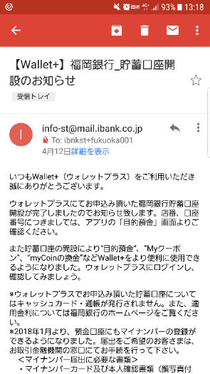 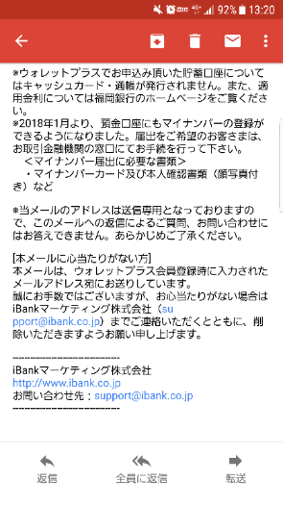 | - |  | - | - | - | - |  |  |  |  |  | e
162 | 通知・メール | THEOメール | THEO口座への入金完了時に送信されるメール | - | - | - |  | - | - | - | - |  |  |  |  |  | e
163 | 通知・メール | パスワード定期変更通知メール | パスワード最終更新日から90日経過後に送信されるメール(90日毎に送信) | (削除) | - | - | - | - | - | - | - | - | - | - | - | - | e
e | e | e | e | e | e | e | e | e | e | e | e | e | e | e | e | e | e

